情報整理表の記入例
◆「１」～「３」の内容を記入する。
◆赤い文字の部分は、「▼」をクリックし、リストから選んでください。
からだ元気教室利用者情報整理表 |  |  |  |  |  |  |  |  |  |  |  | 作成日 |  | 2023-04-01
【↓こちらは担当者会議までに作成！４枚印刷！↓】 ４枚＝本人、担当ケアマネ、からだ元気教室事業者、生活支援コーディネーター ※生活支援コーディネーターが介入しないケースは３枚になります※ |  |  |  |  |  |  |  |  |  |  |  | 担当居宅 |  | 荒尾市地域包括支援センター
からだ元気教室の利用期間： |  |  |  | 令和5年4月 |  |  | ～ | 令和5年9月 |  |  |  | 担当ケアマネ |  |  | 健康 花子
１ 利用者の基本情報
名前 | 包括 太郎 |  | 年齢 | 76 | 歳 | 性別 | 男 |  | 行政区 |  | B区 |  |  | 介護度 |  | 要支援1
・通所Ｃ利用に 至った経緯 ・特記事項 |  | 腰椎圧迫骨折で入院してから、公民館での体操教室やいきいきサロンに参加できなくなった。退院後も再開できておらず、体力をつけて再び参加したいと思った。長男夫婦家族と4人暮らし。

２ ADLとIADLの、現状と修了時の想定
自立度 |  |  |  | 自立 |  |  | 一部介助 |  |  |  |  |  | 全介助
困難度や改善可能性 |  |  |  | 楽にできる |  | 少し難しい | 改善可能性高い |  |  | 改善可能性低い |  |  | 改善可能性高い |  |  | 改善可能性低い
判定 |  |  |  | ○１ |  | ○２ | △１ |  |  | △２ |  |  | ×１ |  |  | ×２
↓「利用前」と「修了後（３か月後の想定）」はどちらも記入して担当者会議を開催してください↓
 |  | からだ元気教室の利用前 |  |  |  |  |  |  |  |  | からだ元気教室の修了時（３か月後想定）
 |  | 判定 | 今の状況（どのように行っているか、支援の有無など） |  |  |  |  |  |  |  | 判定 | 判定の改善または悪化の理由
移 動 | 室内移動 | ○２ | 手すりや壁、家具につかまりながらゆっくりと自分で歩いている。 |  |  |  |  |  |  |  | ○１ | 歩行能力の向上によって、よりスムーズに歩けるようになる。
 | 屋外移動 | ○２ | 自前の1本杖を使って歩いている。敷地内の砂利の部分を歩くのに不安がある。遠出は家族送迎かタクシー。 |  |  |  |  |  |  |  | ○２
入浴 |  | ○２ | 浴室の既存の手すりを使って自分で入浴できているが、浴槽の出入りや滑ることへの不安感が強い。 |  |  |  |  |  |  |  | ○１ | 入浴動作改善に繋がるトレーニングを受けることで、今よりもスムーズに入浴ができる。
排泄 |  | ○２ | 便座の立ち屈みが少しきついが自分で行える。 |  |  |  |  |  |  |  | ○１ | 筋力アップによって、より楽にできるようになる。
洗濯 |  | ×２ | すべて家族が行っていて本人が行う必要がない。 |  |  |  |  |  |  |  | ×２
掃除 |  | ×１ | 基本的に家族が行っている。寝室のベッド回りの物の片づけは自分でする。 |  |  |  |  |  |  |  | △２ | 体力的には寝室のモップ掛けをできるまでにはなれるが、家族がする状況は変わらない。
買物 |  | ○２ | 家族送迎かタクシーで店まで行き、店内は買い物カートを押して回る。 |  |  |  |  |  |  |  | ○１ | 歩行能力の向上によって、店内の移動がより楽にできるようになる。
調理 |  | ×２ | すべて家族が行っていて本人が行う必要がない。 |  |  |  |  |  |  |  | ×２
通院 |  | △１ | 病院の送迎車を利用してきちんと通院している。乗り降り動作が少し不安定で送迎スタッフが見守っている。 |  |  |  |  |  |  |  | ○２ | 歩行能力の向上によって、今より送迎車の乗り降り動作はスムーズにできるようになる。
服薬管理 |  | ○１ | お薬カレンダーを使って自分で管理している。飲み忘れは無い。 |  |  |  |  |  |  |  | ○１
地域活動や 趣味活動の参加 |  | △１ | 公民館の体操教室などの再開ができていない。隣の友人宅へは週に２，３回行って、おしゃべりして過ごしている。 |  |  |  |  |  |  |  | ○２ | 公民館までの移動が自分でできるようになり、体操教室の再開ができる。
現在利用中
なら「○」を
↓
３ 本人の住む地域にある資源（その地域にあるもの,当てはまるところの□に✓を入れてください） ※からだ元気教室修了後の進路ではなく、本人が住む地域にある資源を関係者みんなで把握するためのものです。 本人の状態や意向などに関係なく、調べて書いてください。

地域の体操教室（体力アップ体操や貯筋体操など） → 会場：（B公民館）、開催日時：（毎週月・金の9時30分～） |  |  |  |  |  |  |  |  |  |  |  |  |  |  |  |  | ○
はつらつ教室（荒尾市民であれば参加できる体操教室）
高齢者いきいきサロン → 会場：（B公民館）、開催日時：（毎月第2月曜の10時～）
そのほかの集い・通いの場※住民主体・民間企業、体操・趣味・カフェ、有料・無料…等々、実施主体や内容は問わない。 ※本人の趣味嗜好とかけ離れたものはNG
→ 内容・会場・開催日時：（娯楽・パチンコ★★★・10時～22時45分、散歩・△△公園・いつでも、習字・◎◎教室・毎週土曜） |  |  |  |  |  |  |  |  |  |  |  |  |  |  |  |  | ○
生活支援や支え合いの活動 → 内容：（草刈りなどちょっとした困り事）、誰がしてくれる？：（区長さんに相談） |  |  |  |  |  |  |  |  |  |  |  |  |  |  |  |  | ○
そのほか思いつくもの → （ Pokémon GO ） |  |  |  |  |  |  |  |  |  |  |  |  |  |  |  |  | ○

情報整理表＆目標シート（4枚印刷する）
からだ元気教室利用者情報整理表 |  |  |  |  |  |  |  |  |  |  |  | 作成日 |  | 年 月 日 |  | 【↓「修了後の体力づくりの意向」の部分まで書いて担当者会議に臨んでください↓】
【担当者会議までに作成！４枚印刷！】 ４枚＝本人、担当ケアマネ、からだ元気教室事業者、生活支援コーディネーター ※生活支援コーディネーターが介入しないケースは３枚になります※ |  |  |  |  |  |  |  |  |  |  |  | 担当居宅 |  |  |  | からだ元気教室の目標シート
からだ元気教室の利用期間： |  |  |  | 令和 年 月 |  |  | ～ | 令和 年 月 |  |  |  | 担当ケアマネ
１ 利用者の基本情報 |  |  |  |  |  |  |  |  |  |  |  |  |  |  |  | なりたい自分、目指す姿（これからしてみたいこと、できるようになりたいこと）
名前 |  |  | 年齢 |  | 歳 | 性別 | 選択してください |  | 行政区 |  | 選択してください |  |  | 介護度 | 選択してください
・通所Ｃ利用に 至った経緯 ・特記事項

 |  |  |  |  |  |  |  |  |  |  |  |  |  |  |  | からだ元気教室に通う間（３か月間）に達成したい目標
２ ADLとIADLの、現状と修了時の想定
自立度 |  |  |  | 自立 |  |  | 一部介助 |  |  |  |  |  | 全介助
困難度や改善可能性 |  |  |  | 楽にできる |  | 少し難しい | 改善可能性高い |  |  | 改善可能性低い |  |  | 改善可能性高い |  | 改善可能性低い
判定 |  |  |  | ○１ |  | ○２ | △１ |  |  | △２ |  |  | ×１ |  | ×２
↓担当者会議時には「利用前」と「修了後（３か月後の想定）」はどちらも記入してください↓
 |  | からだ元気教室の利用前 |  |  |  |  |  |  |  |  | からだ元気教室の修了時（３か月後想定）
 |  | 判定 | 今の状況（どのように行っているか、支援の有無など） |  |  |  |  |  |  |  | 判定 | 判定の改善または悪化の理由 |  |  |  | 目標を達成するための日々の取り組み（最大３つ）
移 動 | 室内移動 |  |  |  |  |  |  |  |  |  |  |  |  |  |  | ①
 | 屋外移動
入浴 |  |  |  |  |  |  |  |  |  |  |  |  |  |  |  | ②
排泄
洗濯 |  |  |  |  |  |  |  |  |  |  |  |  |  |  |  | ③
掃除
買物
調理 |  |  |  |  |  |  |  |  |  |  |  |  |  |  |  | 修了後（3か月終わった後）の体力づくりはどうしたいと思いますか？
通院 |  |  |  |  |  |  |  |  |  |  |  |  |  |  |  | ※修了後に介護サービスを利用するか否かに関わらず、どちらか選んでください。 □体操教室に通って頑張りたい。→会場：（ ） □自宅での自主トレーニングや散歩などをしながら自分で頑張りたい。
服薬管理
地域活動や 趣味活動の参加
現在利用中
なら「○」を
↓
３ 本人の住む地域にある資源（その地域にあるもの,当てはまるところの□に✓を入れてください） ※からだ元気教室修了後の進路ではなく、本人が住む地域にある資源を関係者みんなで把握するためのものです。 本人の状態や意向などに関係なく、調べて書いてください。
 |  |  |  |  |  |  |  |  |  |  |  |  |  |  |  | アセスメント訪問予定日： 年 月 日
地域の体操教室（体力アップ体操や貯筋体操など） → 会場：（ ）、開催日時：（ ） |  |  |  |  |  |  |  |  |  |  |  |  |  |  |  | 私は以下の３つのことに同意します。 ①担当ケアマネジャーや事業所の人と一緒に決めたこの「目標シート」の内容を思い出しながら、３か月間頑張ること。 ②目標を達成するために必要な時は、関係者（医療機関や社協等）に私の情報を必要な範囲で提供すること。 ③市の公共交通利用促進の取組のため、私の情報を必要な範囲で公共交通担当部署に提供すること。！ケアマネジャーは、公共交通利用促進の事前調査票も忘れずに聞き取ってください！
はつらつ教室（荒尾市民であれば参加できる体操教室）
高齢者いきいきサロン → 会場：（ ）、開催日時：（ ）
そのほかの集い・通いの場※住民主体・民間企業、体操・趣味・カフェ、有料・無料…等々、実施主体や内容は問わない。 ※本人の趣味嗜好とかけ離れたものはNG
→ 内容・会場・開催日時：（ ）
生活支援や支え合いの活動 → 内容：（ ）、誰がしてくれる？：（ ） |  |  |  |  |  |  |  |  |  |  |  |  |  |  |  | 年 月 日 本人署名：
そのほか思いつくもの → （ ）

公共交通【事前】調査票※印刷して使ってください
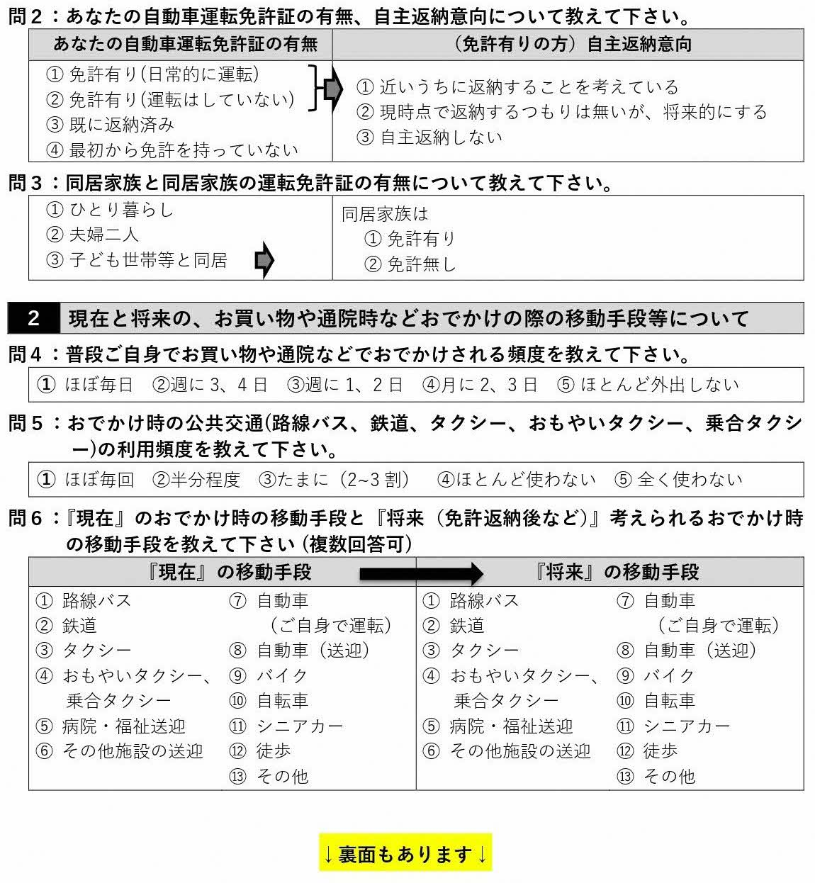
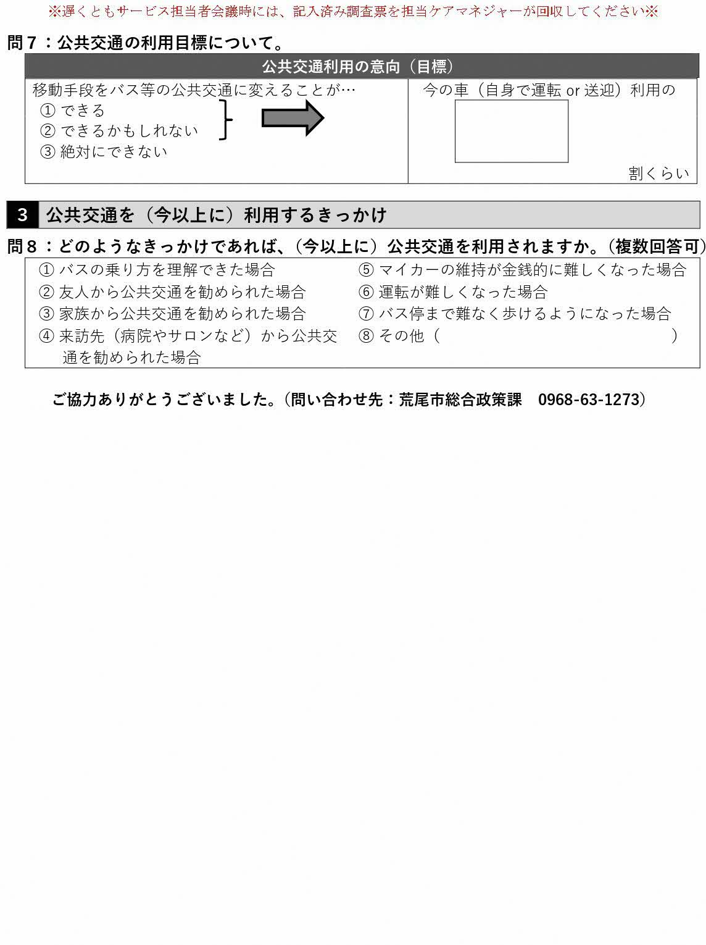
名前 | バス停 | 年齢

公共交通【事後】調査票※印刷して使ってください
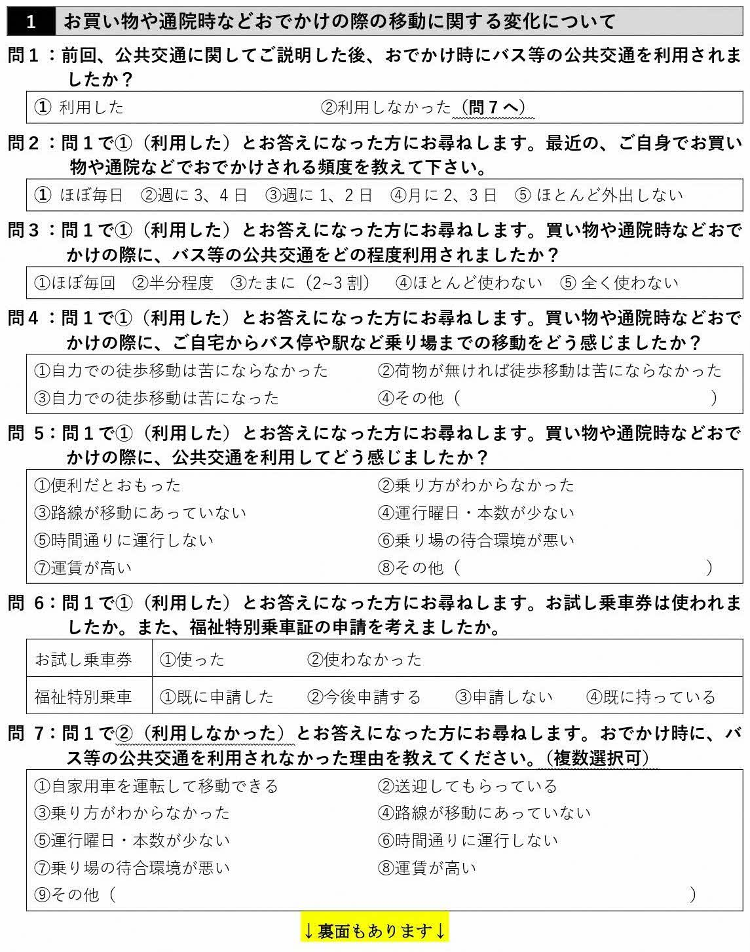
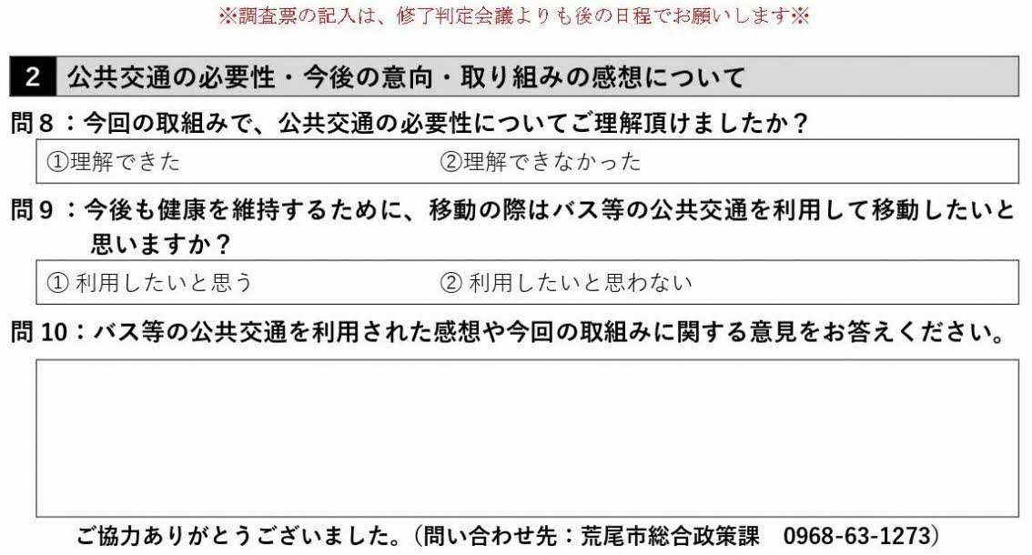
名前

